关系图
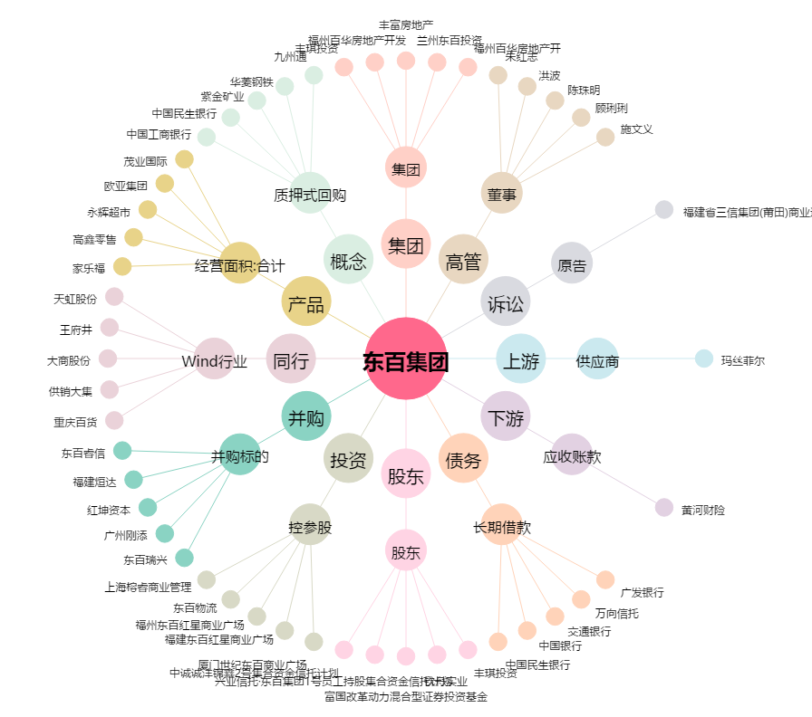
东百集团[600693.SH] - 关系概览图

